シェル実行手順（改訂）
○ 準備（クライアント内にて）
 | ユーザーが作る一時テーブルの一覧を取り出す。
 |  | HANA Studioを開く。
 |  | 表の一覧*と取り出すコマンドは以下の通り。 |  |  |  | 本番のテーブル数（8/26） | 開発のテーブル数
 |  |  | TEMPORARY_DRET004_P | SELECT COUNT(*) FROM m_tables WHERE TABLE_NAME LIKE 'TEMPORARY_DRET004_P%'; | SELECT TABLE_NAME,RECORD_COUNT FROM m_tables WHERE TABLE_NAME LIKE 'TEMPORARY_DRET004_P%' ORDER BY TABLE_NAME ASC; | 9056 | 105
 |  |  | TEMPORARY_DRET004_CONDITION_P | SELECT COUNT(*) FROM m_tables WHERE TABLE_NAME LIKE 'TEMPORARY_DRET004_CONDITION_P%'; | SELECT TABLE_NAME,RECORD_COUNT FROM m_tables WHERE TABLE_NAME LIKE 'TEMPORARY_DRET004_CONDITION_P%' ORDER BY TABLE_NAME ASC; | 671 | 73
 |  |  | TEMPORARY_DRET004_WORK_P | SELECT COUNT(*) FROM m_tables WHERE TABLE_NAME LIKE 'TEMPORARY_DRET004_WORK_P%'; | SELECT TABLE_NAME,RECORD_COUNT FROM m_tables WHERE TABLE_NAME LIKE 'TEMPORARY_DRET004_WORK_P%' ORDER BY TABLE_NAME ASC; | 671 | 73
 |  |  | TEMPORARY_DRET004_WORK_SP_P | SELECT COUNT(*) FROM m_tables WHERE TABLE_NAME LIKE 'TEMPORARY_DRET004_WORK_SP_P%'; | SELECT TABLE_NAME,RECORD_COUNT FROM m_tables WHERE TABLE_NAME LIKE 'TEMPORARY_DRET004_WORK_SP_P%' ORDER BY TABLE_NAME ASC; | 612 | 70
 |  |  |  |  |  | 11010 | 321
 |  | SELECT COUNT文を流して、テーブル数をメモする。
 |  | もう一つのSELECT文を流す。（本番だとレコード数が多くて全て出力できないため、コンソール上で行う。＜20200828_select_table/selectTarget_1.sh＞フォルダ）
 |  | その結果をファイルとして取り出したら、Excelで整形（テキストファイルウィザード使う）して、「出力結果」シートのA列とB列に貼り付ける。（クリーム色の部分）
 |  | ！ 今回使用しないテーブル名の行は削除する。
 |  | 上で貼り付けたものの内のテーブル名の列のみを、「やってみよう」シートのA列にクリーム色の部分に貼り付ける。
 |  | ！ 今回使用しないテーブル名の行は削除する。
 |  | 貼り付けた部分の行数がテーブル数（SELECT COUNT文のもの）と等しいことを確認する。
 |  | 等しかったら、B～AH列の内容を、追加した行の分だけコピペする。
 | ① 作業フォルダのディレクトリ名を設定する。
 |  | 「やってみよう」シートのA2セルを今回の作業フォルダのディレクトリ名に直す。
 | ② ツールをコピーして、今日の日付などでリネームする。
 |  | ＜Box\200_顧客別_消費者庁\PIO-NET2015\080_運用\010_本番運用\070_次期移行データ抽出ツール_最新＞
 |  | 「やってみよう」シートのA2セルの値をリネームした内容と同じものにする。
 | ③ コピーしてきたフォルダ内の、EXPORT文やディレクトリのテキストファイルを更新する。
 |  | ！ SAKURAで編集するときは、規定の改行コードをLFにする。後で必ず直す ！
 |  | 既存の行は13行。
 |  | exportTargetDevided_all.sql
 |  |  | 今回は、「やってみよう」シートのM列の分割テーブルの分だけのexport文で全上書きする。
 |  |  | 「やってみよう」シートのU列のexport文で全上書き。
 |  | exportTarget.sql
 |  |  | 今回は、「やってみよう」シートのU列の分割しないテーブルの分だけのexport文で全上書きする。
 |  | insertTargetDevided_all.sql
 |  |  | 最初に「SEARCH_COUNT_FOR_CC_INFO_ALL_TMP2」と「SEARCH_COUNT_FOR_CC_INFO_ALL_TMP1」に対してinsert処理をするようにする。
 |  | targetDir.txt
 |  |  | 『TARGETDIR=<「やってみよう」シートのA2セルの値>』に直す。
 |  | do_mv.sh
 |  |  | 「やってみよう」シートのY列のmkdirとmv文で全上書き。
 |  | do_awk.sh
 |  |  | 「やってみよう」シートのZ列のawk文で全上書き。
 |  |  | ！ 一番上だけ、「>」が一個である。
 |  |  | ！ AI列がFALSEの
 |  | do_wc.sh
 |  |  | 「やってみよう」シートのAA列のwc文で全上書き。
 |  |  | ！ 一番上だけ、「>」が一個である。
 |  | selectTargetDevided_all.sql
 |  |  | 「やってみよう」シートのH列のselect文で全上書き。
 |  | selectTarget_1_all.sql
 |  |  | 「やってみよう」シートのP列のselect文で全上書き。
 |  | ！ SAKURAの規定の改行コードをCR/LFにする。必ず直す ！
○ 準備（サーバ内にて）
 | ① 作業フォルダをサーバに置く
 |  | WinSCPでファイルを作業フォルダにコピペする。
 | ② DBサーバのコンソールを立ち上げる。
 |  | TeraTermを開く。
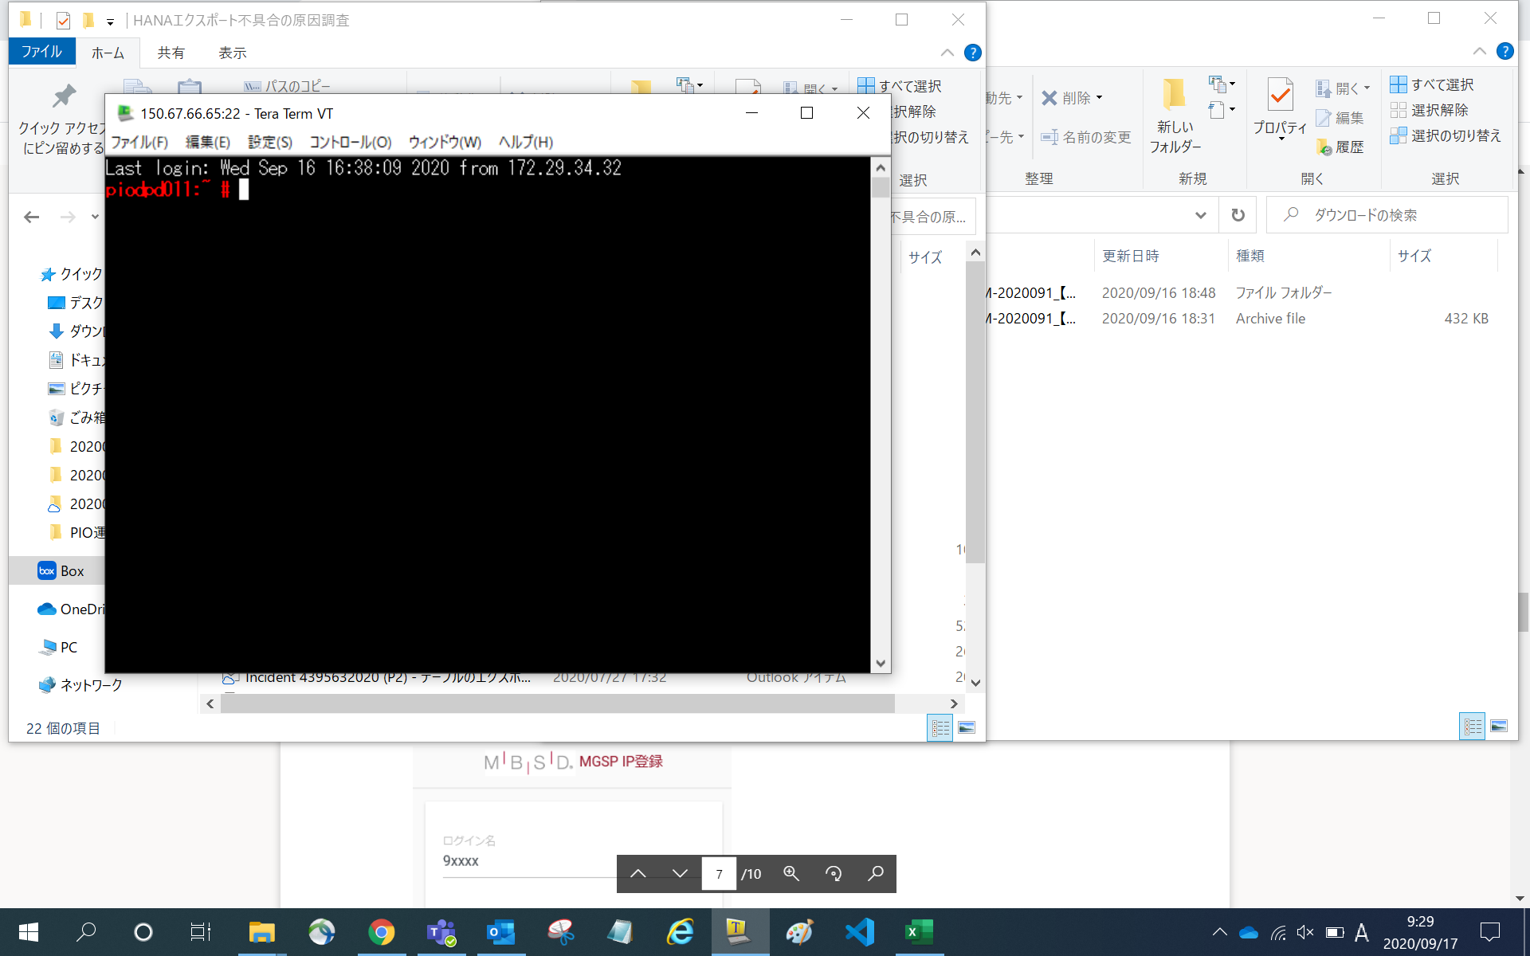

 | ③ 作業フォルダに移動して、lsでファイル一式あるかどうかを確認する。
 | ④ フォルダへの権限を追加する
 |  | chmod 777 ＜作業フォルダ＞
 | ⑤ ファイル内への権限を追加する
 |  | chmod 777 ＜作業フォルダ＞/*
○ 作業（レコード数を分割前に確認する）
 | ① DBユーザに切り替える。
 |  | 開発→pd3adm
 |  | 受入→pq1adm
 |  | 本番→pp1adm
 |  | コマンド例 | su - pd3adm
 | ② CREATEを実行する
 |  | ./createDevided.sh
 | ③ SELECTを実行する。全レコード。
 |  | ./selectTarget_1.sh
 |  | 「countResult_1.txt」が出力される。
 |  | 出力されたファイルをWindows環境にFTPで持ってくる。
 |  | テキストファイルとして表示したデータを、「出力結果」シートのD列に貼り付けておく。
 | ④ SELECTを実行する。WHERE句で指定。
 |  | ./selectTarget_2.sh
 |  | 「countResult_2.txt」が出力される。
 |  | catで表示したデータを、「やってみよう」シートのM列に貼り付けておく。
 |  | 「やってみよう」シートのN列がTRUEになっているかを確認する。（フィルターでFALSEが無ければOK）
 |  | 「やってみよう」シートのM列が2千万件を超えてないか確認する。
○ 作業（一時テーブルにレコードをInsertし、全対象テーブルをExportする。）
 | ① EXPORTを実行する。（分割しないテーブルに対して）
 |  | dfでディスク容量が足りるかを確認する。
 |  | ./exportTarget.sh
 |  | 「index/PIOAP」の中を確認する。
 |  |  | 分割対象のテーブル名が入っていないこと。（CCフォルダで確認）
 |  |  | 分割しないテーブル名があること。（CCフォルダで確認）
 | ② パーティション分割する。

 | ② INSERT＋SELECTを実行する。
 |  | ./insert_and_select.sh
 |  | 以下のシェルファイルを実行するシェルファイルとなっている。
 |  |  | INSERTを実行する。
 |  |  |  | ./insertTargetDevided.sh
 |  |  |  | cpuの山が2つ出てくることを確認する。
 |  |  | SELECTを実行する。全レコード。
 |  |  |  | ./selectTarget_1.sh
 |  |  |  | 「countResult_1.txt」が出力される。
 |  |  |  | 出力されたファイルをWindows環境にFTPで持ってくる。
 |  |  |  | テキストファイルとして表示したデータを、「出力結果」シートのD列に貼り付けておく。
 |  |  |  | 「出力結果」シートのH列がTRUEになっているかを確認する。（フィルターでFALSEが無ければOK）
 | ③ SELECTを実行する。一時テーブルに対して。
 |  | ./selectTargetDevided.sh
 |  | 「countResultDevided.txt」が出力される。
 |  | catで表示したデータを、「やってみよう」シートのS列に貼り付けておく。
 |  | 「やってみよう」シートT列が○になってるかを確認する。（フィルターで×が無ければOK）
 | ④ EXPORTを実行する。（分割テーブルに対して）
 |  | dfでディスク容量が足りるかを確認する。
 |  | ./exportTargetDevided.sh
 |  | 「index/PIOAP」の中を確認する。
 |  |  | 分割対象のテーブル名が入っていること。（CCフォルダで確認）
 |  |  | 分割しないテーブル名があること。（CCフォルダで確認）
 | ⑤ DBユーザーを終了する。
○ 作業（出力したファイルの成否を確認する。）
 | ① 出力した全テーブルと出力結果（index以下のCSVファイル）の総数が照合するかどうかを確認する。
 | ② 出力した一時テーブルのCSVファイルを結合する。
 |  | dfでディスク容量が足りるかを確認する。
 |  | ./do_cat.sh &
 |  | 作業フォルダの中に結合したファイルがあるかを確認する。
 | ③ 結合したCSVファイルのディレクトリを移動する。
 |  | ./do_mv.sh &
 |  | ！ 「TEMPORARY_INFO_FSYM004」は、なぜかCSVを吐き出すことが出来ない為、その行のシェルスクリプトは実行されないと思われる。
 | ④ 出力したCSVファイルの行数を出力する。
 |  | ./do_awk.sh &
 |  | ./do_wc.sh &
 |  | 「linesResult.txt」が出力される。
 |  | 出力されたファイルをWindows環境にFTPで持ってくる。
 |  | テキストファイルとして表示したデータを、「やってみよう」シートのAB列の白いセルに貼り付けておく。
 |  | 「やってみよう」シートAE列の暗くないセルがTRUEになってるかを確認する。
 |  | ！ 「TEMPORARY_INFO_FSYM004」は、なぜかCSVを吐き出すことが出来ない為、その行のシェルスクリプトは実行されないと思われる。 そのために行のズレが発生している場合は、AC列の行を「TEMPORARY_INFO_FSYM004」の行から下にずらす。
 | ⑤ tarおよびgzip圧縮を同時に実行する。
 |  | dfでディスク容量が足りるかを確認する。
 |  | ディレクトリが退避フォルダであることを確認する。
 |  | 圧縮する。
 |  | ./do_tar.sh &

○ 作業（データを、サーバ→クライアント→HDDの順にコピペする。）
 | ① FTP：ファイルをローカルにコピペする
 |  | WinSCP
 |  | 開始時間と終了時間をメモする。
 |  | 開始時間
 |  | 終了時間
 | ② HDDにコピペする。
○ 事後作業（テーブル削除）
 | ① TRUNCATEを実行する。
 |  | ./truncateTargetDevided_all.sh
 | ② DROPを実行する。
 |  | ./dropTargetDevided_all.sh

